Инструкция
Программа представляет из себя классический американский линейный цикл.

Для того, что бы запустить ее, введите свои актуальные одноповторные максимумы в соответствующие окна:

Затем, выберите при помощи стрелочки вспомогательные упражнения для основных подъемов, которые по вашему мнению вам подойдут.

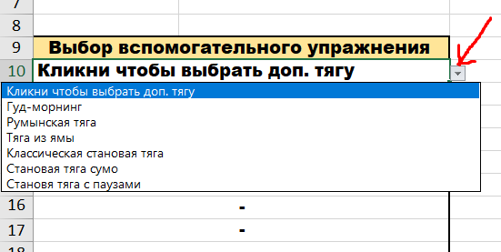

Далее выберите упражнения офп, которые сочтете нужными. Важно отметить, что вы можете отказаться от выполнения офп упражнением, проходя данную программу в минималистичном варианте. Упражнение на пресс идет на ваш выбор. Упражнения на руки так же, главное используйте локальные варианты ("изолирующие").
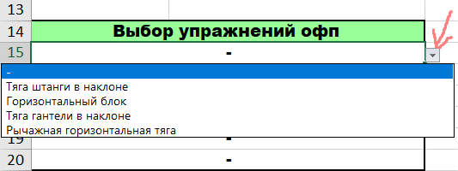

Так же, с помощью стрелки, переключайтесь между тренировочными неделями.
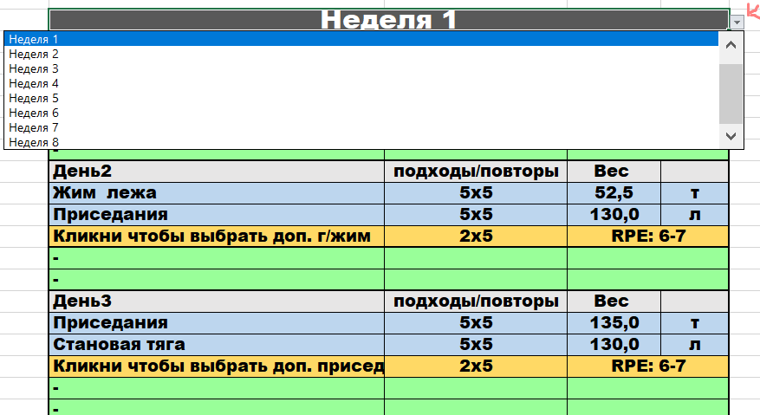

Для бицепса и трицепса выбирайте упражнения локального характера. То есть брусья и подтягивания не подойдут, а разгибания на блоке и сгибания с гантелями будут в самый раз.

Программа
Упражнения | 1пм | Неделя 1
Становая тяга | 225 | День1 | подходы/повторы | Вес |  | Кликни чтобы выбрать доп. тягу | Гуд-морнинг | Румынская тяга | Тяга из ямы | Классическая становая тяга | Становая тяга сумо | Становя тяга с паузами
Жим лежа | 125 | Становая тяга | 5х5 | 145.0 | т | Кликни чтобы выбрать доп. г/жим | Жим узким хватом | Жим обратным хватом | Жим на наклонной скамье | Жим гантелей лежа | Брусья
Приседания | 170 | Жим лежа | 4х8 | 75.0 | л | Кликни чтобы выбрать доп. присед | Приседания Зерчера | Приседания со штангой на груди | Приседания с высоким грифом | Приседания с низком грифом | Болгарские сплит-приседания
 |  | Кликни чтобы выбрать доп. тягу | 2х6 | RPE: 6-7
 |  | - |  |  |  | - | Упражнение на пресс
Выбор вспомогательного упражнения |  | - |  |  |  | - | Армейский жим гантелей | Отжимания в стойке на руках | Армейский жим гирь | Армейский жим одной рукой | Армейский жим штанги
Кликни чтобы выбрать доп. тягу |  | День2 | подходы/повторы | Вес |  | - | Трицепс
Кликни чтобы выбрать доп. г/жим |  | Жим лежа | 5х5 | 82.5 | т | - | Тяга штанги в наклоне | Горизонтальный блок | Тяга гантели в наклоне | Рычажная горизонтальная тяга
Кликни чтобы выбрать доп. присед |  | Приседания | 5х5 | 105.0 | л | - | Бицепс
 |  | Кликни чтобы выбрать доп. г/жим | 2х6 | RPE: 6-7 |  | - | Подтягивания | Вертикальный блок | Рычажная вертикальная тяга
Выбор упражнений офп |  | -
- |  | - |  |  |  | 10 | Вариант 1 | 0.82
- |  | День3 | подходы/повторы | Вес |  | 5 | Вариант 2
- |  | Приседания | 5х5 | 110.0 | т | 7.5
- |  | Становая тяга | 5х5 | 140.0 | л
- |  | Кликни чтобы выбрать доп. присед | 2х6 | RPE: 6-7 |  |  | Кликни чтобы выбрать неделю
- |  | - |  |  |  |  | Неделя 1
 |  | - |  |  |  |  | Неделя 2
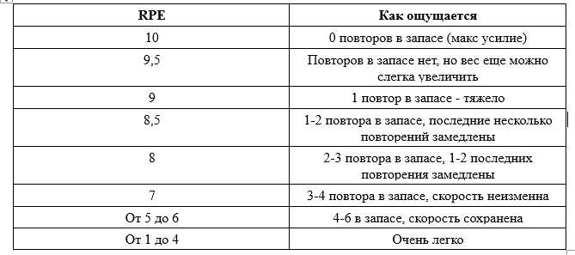
Выбор варианта программы |  |  |  |  |  |  | Неделя 3
Вариант 1 |  |  |  |  |  |  | Неделя 4
 |  |  |  |  |  |  | Неделя 5
 |  |  |  |  |  |  | Неделя 6
 |  |  |  |  |  |  | Неделя 7
 |  |  |  |  |  |  | Неделя 8

